상품제안서
천연고무칼라 마우스패드 240×200mm | 상품코드: S28976

 |  |  |  |  |  |  | 02-713-8555 | www.synergygift.co.kr
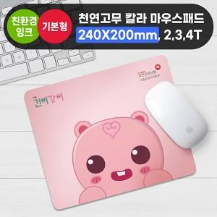

【상세/제작정보】 | <p><span style="font-size: 14pt;">※ 2T 300개입 / 3T 250개입 / 4T 200개입 / 박스당 5,000원(VAT별도) 발생</span></p><p><span style="font-size: 14pt;">※ 오바로크 없는 상품은 재단 과정상 재단면이 깔끔하지 않을 수 있습니다.</span></p>

【인쇄/포장옵션】 | 칼라 승화전사 / OPP(비닐)

【공급단가】 | 수량 | 100~ | 300~ | 1,000~ | 3,000~ | 10,000~
*VAT별도 | 2T | 1,890원 | 1,430원 | 1,010원 | 930원 | 900원
 | 3T | 2,080원 | 1,620원 | 1,180원 | 1,110원 | 1,070원
 | 4T | 2,340원 | 1,860원 | 1,420원 | 1,340원 | 1,290원

【상품 URL】 | https://www.synergygift.co.kr:443/src/goods_detail.php?gdno=28976

